상품제안서
퀸메이드 쿨타임 목마사지기 | 상품코드: F19547

 |  |  |  |  |  |  | 02-412-0044 | www.easy1.co.kr
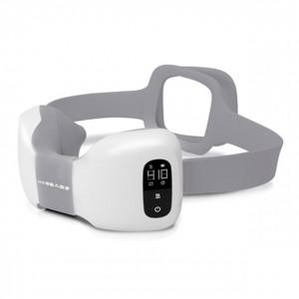

【상세/제작정보】

【인쇄/포장옵션】 | 레이저 / 포장지포장

【공급단가】 | 수량 | 20~ | 50~ | 100~ | 300~ | 500~
*VAT별도 | 단가 | 61,690원 | 59,410원 | 57,120원 | 54,840원 | 53,460원

【상품 URL】 | https://dev.easy1.co.kr:443/src/goods_detail.php?gdno=19547

